Solicitud gráfica
 |  |  |  |  |  |  |  |  |  |  | Formato | Ubicación de la imagen en el recurso
 | Área: | Matemáticas |  |  | Fecha: |  |  |  |  |  | Horizontal |  | 0 | M3A
 | Grado: | 8 |  |  | 2015-12-10 |  |  |  |  |  | Vertical |  | 1 | M5A
 | Título del tema: | Las ecuaciones y las inecuaciones |  |  | ¿Cuaderno de estudio o recurso? | Cuaderno de Estudio |  |  |  |  |  |  | 2 | M6A
 | Editor: | Josué Malagón |  |  |  |  |  |  |  |  |  |  | 3 | M7A
 |  |  |  |  |  |  |  |  |  |  |  |  | 4 | M8A
 | Código guión o recurso: | MA_08_06_CO | ← Para determinar este código, visite la hoja de Ayuda |  |  |  |  |  |  |  |  |  | 5 | M9B
 |  |  |  |  | ESPECIFICACIÓN DE ARCHIVOS A ENTREGAR |  |  |  |  |  |  |  | 6 | M9C
Núm. | Archivo Shutterstock o ruta en web | Imagen para: | Tipo | Formato | Nombre imagen SMALL | Tamaño imagen SMALL | Nombre imagen ZOOM | Tamaño imagen ZOOM | Descripción | Observaciones |  |  |  | M10B
IMG01 | Ver observaciones | Cuaderno de Estudio | Ilustración | Horizontal | MA_08_06_CO_IMG01_small | 526 x 370 px | MA_08_06_CO_IMG01_zoom | 800 x 600 px | La x del eje cartesiano X debe estar en mayúscula y cursiva, verificar que los puntos estén bien ubicados. | 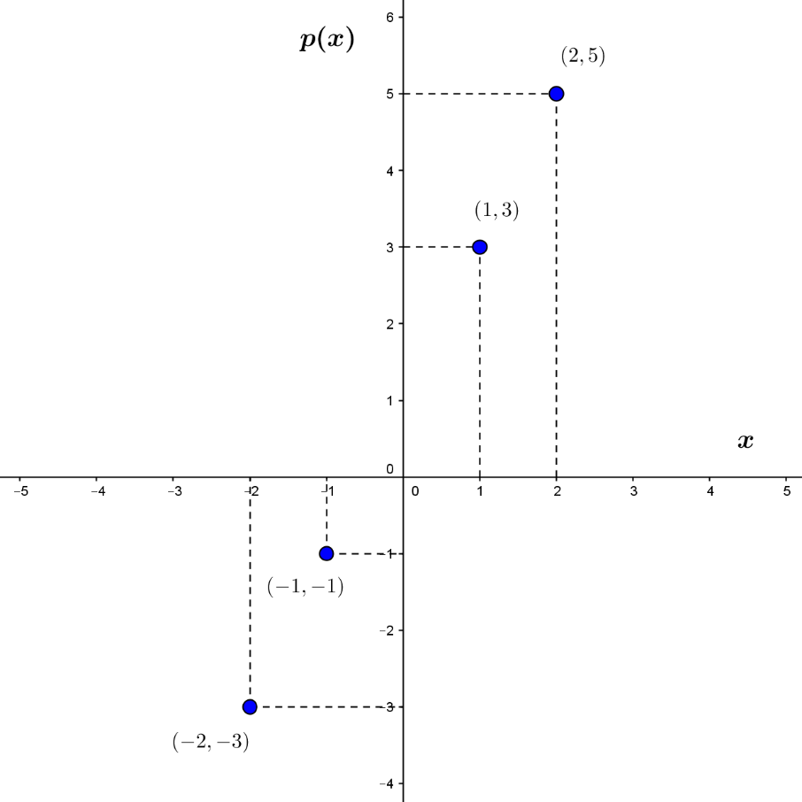 |  |  |  | M12D
IMG02 | Ver observaciones | Cuaderno de Estudio | Ilustración | Horizontal | MA_08_06_CO_IMG02_small | 526 x 370 px | MA_08_06_CO_IMG02_zoom | 800 x 600 px | La idea es dibujar varios retángulos en los que se especifique la longitud de la base, la altura y que todos tengan un área igual a 12 centimetros cuadrados, en observaciones se muestran las medidas de los rectángulos, son 5 rectángulos y a medida que la altura disminuye aumenta la medida de su base. | 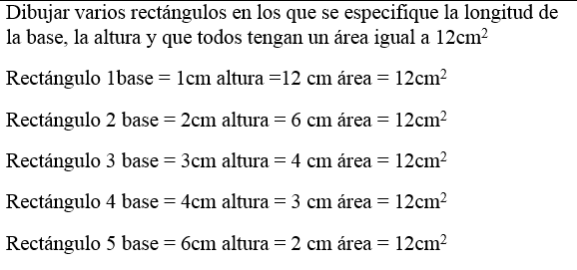 |  |  |  | M101
IMG03 | ver observaciones | Cuaderno de Estudio | Ilustración | Horizontal | MA_08_06_CO_IMG03_small | 526 x 370 px | MA_08_06_CO_IMG03_zoom | 800 x 600 px | Colocar nombres de los ejes del plano cartesiano en mayúscula y cursiva, el nombre del polinomio [A(x)] tambien deben estar en cursiva, menos los paréntesis, los nombres de los puntos deben estar en mayúscula y cursiva. | 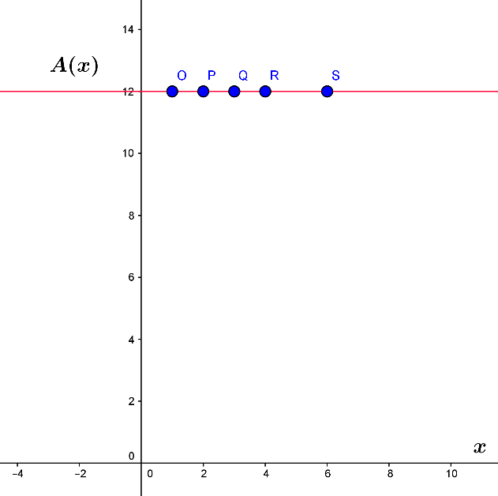 |  |  |  | Diaporama F1
IMG04 | ver observaciones | Cuaderno de Estudio | Ilustración | Horizontal | MA_08_06_CO_IMG04_small | 526 x 370 px | MA_08_06_CO_IMG04_zoom | 800 x 600 px | Construir la gráfica que se indica, los nombres del plano cartesiano deben estar en mayúscula e itálica, agregar el polinomio que se indica al lado de la recta, tener cuidado de que la recta corte el plano en los mismos puntos que en la gráfica de ejemplo, (1 en el eje Y y -0,5 en el eje X). |  |  |  |  | F4
IMG05 | ver observaciones | Cuaderno de Estudio | Ilustración | Horizontal | MA_08_06_CO_IMG05_small | 526 x 370 px | MA_08_06_CO_IMG05_zoom | 800 x 600 px | Nota para el diseñador: Agregar nombres a los ejes del plano y la fórmula p(x)= x2 + 2x + 1 cerca de la línea, resaltar los puntos que se indican y tener cuidado en que coincidan. | 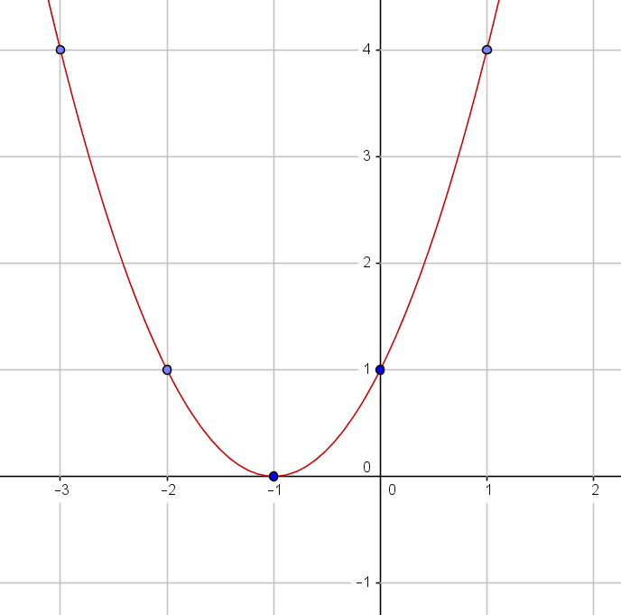 |  |  |  | F6
IMG06 | Ver observaciones | Cuaderno de Estudio | Ilustración | Horizontal | MA_08_06_CO_IMG06_small | 526 x 370 px | MA_08_06_CO_IMG06_zoom | 800 x 600 px | Agragar nombres de los ejes en mayúscula y cursiva. | 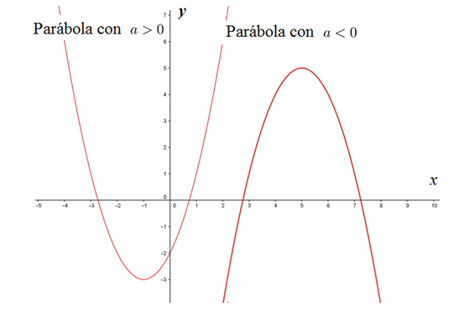 |  |  |  | F6B
IMG07 | Ver observaciones | Cuaderno de Estudio | Ilustración | Horizontal | MA_08_06_CO_IMG07_small | 526 x 370 px | MA_08_06_CO_IMG07_zoom | 800 x 600 px | Se puede utilizar un color para que no se vea tan simple la imagen | 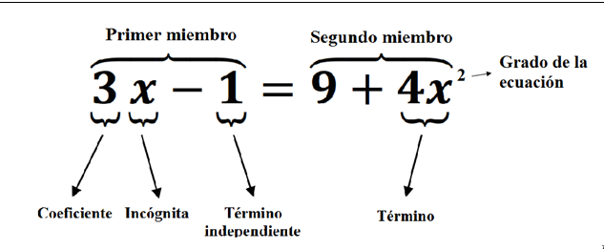 |  |  |  | F7
IMG08 | Ver observaciones | Cuaderno de Estudio | Ilustración | Horizontal | MA_08_06_CO_IMG08_small | 526 x 370 px | MA_08_06_CO_IMG08_zoom | 800 x 600 px | La idea es crear un cuadrado con la medida de lado l, un termometro, una esfera donde se marque su radio interno con la letra r en cursiva, y un cilindro, cada una de estas figuras debe estar al lado de la fórmula que se indica. | 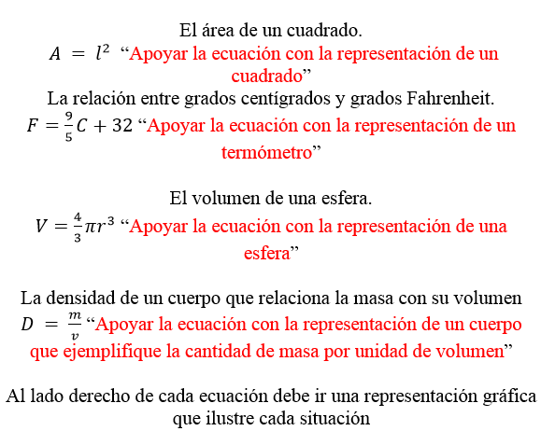 |  |  |  | F7B
IMG09 | Ver observaciones | Cuaderno de Estudio | Ilustración | Horizontal | MA_08_06_CO_IMG09_small | 526 x 370 px | MA_08_06_CO_IMG09_zoom | 800 x 600 px | La gráfica se debe ambientar de tal modo que sea una balanza y se apliquen color azul para el bloque grande resaltando el valor de la incógnita y un color verde para cada bloque pequeño resaltando que su peso es de un kg. | 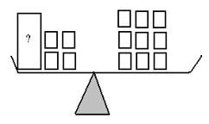 |  |  |  | F8
IMG10 | ver observaciones | Cuaderno de Estudio | Ilustración | Horizontal | MA_08_06_CO_IMG10_small | 526 x 370 px | MA_08_06_CO_IMG10_zoom | 800 x 600 px | Ambientar cada rectángulo con una ilustración, fotografía o pintura sin eliminar los valores que están dentro de ellos, colcoar los decimales con coma y solo la x debe estar en cursiva. |  |  |  |  | F10
IMG11 | Ver observaciones | Cuaderno de Estudio | Ilustración | Horizontal | MA_08_06_CO_IMG11_small | 526 x 370 px | MA_08_06_CO_IMG11_zoom | 800 x 600 px | Diseñar una balanza que ilustre la situación que se presenta en la representación, la idea es utilizar la misma balanza de la imagen 9 y cambiar los elementos (que sean gomitas del mismo color, caramelos de otro color pero iguales entre sí y chocolates de otro color pero igual entre sí), solo dejar el 125 g y 365 g pero quitar los nombres. |  |  |  |  | F10B
IMG12 | 202284568 | Cuaderno de Estudio | Ilustración | Horizontal | MA_08_06_CO_IMG12_small | 526 x 370 px | MA_08_06_CO_IMG12_zoom | 800 x 600 px |  | 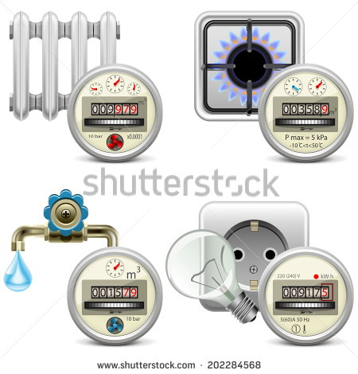 |  |  |  | F11
IMG13 | Ver observaciones | Cuaderno de Estudio | Ilustración | Horizontal | MA_08_06_CO_IMG13_small | 526 x 370 px | MA_08_06_CO_IMG13_zoom | 800 x 600 px | Ambientar la gráfica para indicar que los perímetros son iguales, agregar cotas a las imágenes, es un rectángulo (el verde) y uno cuadrado (el azul). |  |  |  |  | F12
IMG14 | Ver observaciones | Cuaderno de Estudio | Ilustración | Horizontal | MA_08_06_CO_IMG14_small | 526 x 370 px | MA_08_06_CO_IMG14_zoom | 800 x 600 px | Las letras deben estar en minúscula y cursiva, las letras deben tener el mismo color que el borde de los puntos que se resaltan. |  |  |  |  | F13
IMG15 | ver observaciones | Cuaderno de Estudio | Ilustración | Horizontal | MA_08_06_CO_IMG15_small | 526 x 370 px | MA_08_06_CO_IMG15_zoom | 800 x 600 px | Las letras deben estar en minúscula y cursiva, los puntos van vacíos por dentro, el color de las letras debe ser igual al de los contornos de los puntos. |  |  |  |  | F13B
IMG16 | ver observaciones | Cuaderno de Estudio | Ilustración | Horizontal | MA_08_06_CO_IMG16_small | 526 x 370 px | MA_08_06_CO_IMG16_zoom | 800 x 600 px | Las letras deben estar en minúscula y cursiva, el punto de la izquierda tiene relleno, pero el punto de la derecha debe estar vacío en su interior, las letras deben tener el mismo color que el de lso puntos.
IMG17 | Ver observaciones | Cuaderno de Estudio | Ilustración | Horizontal | MA_08_06_CO_IMG17_small | 526 x 370 px | MA_08_06_CO_IMG17_zoom | 800 x 600 px | Las letras deben estar en minúscula y cursiva, el punto de la izquierda esta vacío por dentro, el punto de la derecha tiene relleno.
IMG18 | Ver observaciones | Cuaderno de Estudio | Ilustración | Horizontal | MA_08_06_CO_IMG18_small | 526 x 370 px | MA_08_06_CO_IMG18_zoom | 800 x 600 px | La recta y lso puntos deben tener el mismo color que tengan las imágenes anteriores, el punto de la izquierda tiene relleno, pero el de la derecha es sin relleno.
IMG19 | Ver observaciones | Cuaderno de Estudio | Ilustración | Horizontal | MA_08_06_CO_IMG19_small | 526 x 370 px | MA_08_06_CO_IMG19_zoom | 800 x 600 px | La recta y los puntos deben tener el mismo color de las imágenes anteriores, tener cuidado pues los dos puntos estan vacíos por dentro.
IMG20 | Ver observaciones | Cuaderno de Estudio | Ilustración | Horizontal | MA_08_06_CO_IMG20_small | 526 x 370 px | MA_08_06_CO_IMG20_zoom | 800 x 600 px | Sustituir la letra A por el símbolo –∞ (menos infinito), le latra b debe estar en minúscula y cursiva
IMG21 | Ver observaciones | Cuaderno de Estudio | Ilustración | Horizontal | MA_08_06_CO_IMG21_small | 526 x 370 px | MA_08_06_CO_IMG21_zoom | 800 x 600 px | Sustituir la letra B por le símbolo de infinito, la letra a debe estar en minúscula y cursiva.
IMG22 | Ver observaciones | Cuaderno de Estudio | Ilustración | Horizontal | MA_08_06_CO_IMG22_small | 526 x 370 px | MA_08_06_CO_IMG22_zoom | 800 x 600 px | Sustituir la letra A por el símbolo –∞, letra b en mínuscula y cursiva
IMG23 | Ver observaciones | Cuaderno de Estudio | Ilustración | Horizontal | MA_08_06_CO_IMG23_small | 526 x 370 px | MA_08_06_CO_IMG23_zoom | 800 x 600 px | Sustituir la letra B por el símbolo ∞
IMG24 | Ver observaciones | Cuaderno de Estudio | Ilustración | Horizontal | MA_08_06_CO_IMG24_small | 526 x 370 px | MA_08_06_CO_IMG24_zoom | 800 x 600 px
IMG25 | Ver observaciones | Cuaderno de Estudio | Ilustración | Horizontal | MA_08_06_CO_IMG25_small | 526 x 370 px | MA_08_06_CO_IMG25_zoom | 800 x 600 px
IMG26 | Ver observaciones | Cuaderno de Estudio | Ilustración | Horizontal | MA_08_06_CO_IMG26_small | 526 x 370 px | MA_08_06_CO_IMG26_zoom | 800 x 600 px
IMG27 | Ver observaciones | Cuaderno de Estudio | Ilustración | Horizontal | MA_08_06_CO_IMG27_small | 526 x 370 px | MA_08_06_CO_IMG27_zoom | 800 x 600 px
IMG28 | ver observaciones | Cuaderno de Estudio | Ilustración | Horizontal | MA_08_06_CO_IMG28_small | 526 x 370 px | MA_08_06_CO_IMG28_zoom | 800 x 600 px
IMG29 | Ver observaciones | Cuaderno de Estudio | Ilustración | Horizontal | MA_08_06_CO_IMG29_small | 526 x 370 px | MA_08_06_CO_IMG29_zoom | 800 x 600 px
IMG30 | Ver observaciones | Cuaderno de Estudio | Ilustración | Horizontal | MA_08_06_CO_IMG30_small | 526 x 370 px | MA_08_06_CO_IMG30_zoom | 800 x 600 px
IMG31 | Ver observaciones | Cuaderno de Estudio | Ilustración | Horizontal | MA_08_06_CO_IMG31_small | 526 x 370 px | MA_08_06_CO_IMG31_zoom | 800 x 600 px
IMG32 | Ver observaciones | Cuaderno de Estudio | Ilustración | Horizontal | MA_08_06_CO_IMG32_small | 526 x 370 px | MA_08_06_CO_IMG32_zoom | 800 x 600 px
IMG33 | Ver observaciones | Cuaderno de Estudio | Ilustración | Horizontal | MA_08_06_CO_IMG33_small | 526 x 370 px | MA_08_06_CO_IMG33_zoom | 800 x 600 px | La idea es utilizar el mismo icono de aulaplaneta (España) de 3° ESO, en matemáticas académicas. | 